具体需求
版本 | 时间 | 作者 | 说明
v1.00 | 2023-10-07 | 胡星宇 | 初稿

一、设计目的
 | 减少玩家误触提升点击体验

二、概述
 | 1、【大地图】主界面，单击呼出空地pop弹窗的响应区域需要做规划，一些边缘区域单击不可呼出浮层
 | 2、同时部分物件的响应变大，并且增加选中效果

三、具体规则
 | 1、大地图点击区域规划
 |  | 以PC版本为例，周边红色区域不可点击
 |  | 即有对应功能的边距位置，都以矩形作为遮挡，整体不可点击弹出浮层
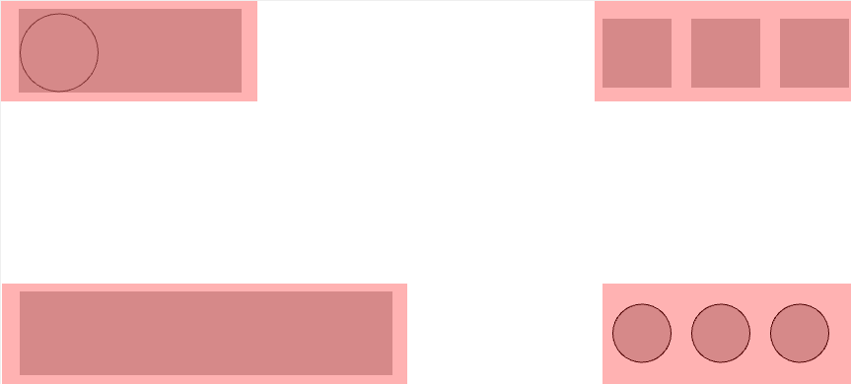

 | 2、物件点击范围变大
 |  | 有2个方案程序同学可以选一手看看哪个更合理
 |  | 1）点选半径 = 重新配置，读取 MapEntitySummary . A_INT_ClickArea （新增字段，即原来的点选范围从碰撞半径读取新字段 A_INT_ConstructionArea）
 |  | 2）点选半径 = 碰撞半径 * 常量值 ，即 MapEntitySummary. A_INT_ConstructionArea * 常量值
 |  |  | 1、个人倾向方案1

 | 3、大地图/内城物件被点击的物体都有选中态和缩放相应动画
 |  | 物件包括类型 = MapEntitySummary 中Type 在 1~53的所有类型，后续新类型增加也需要能适应
 |  | 1）选中态 = 玩家点选半径，具体表现详见美术设计
 |  | 2）缩放动画详见美术同学设计

 | 4、多个Entity叠加的时候，点击 = 轮流切换点击（已有功能，但目前仅支持部队，需要包含部队和其他Entity）
 |  | 1）拖拽时优先级为 敌方部队entiy >敌方entity >我方entity >友方部队Entity （各Entity优先级保留当前规则，若无则按EntiySummary配置顺序来）

UI&动效需求
需求如下：
 | 1、大地图/内城物件被点击的物体都有选中态和缩放动画


 |  | 1）可以参考COD的点选动画效果（找策划要下真机就好）

